要件定義（構造化詳細）
 | 必須 | 内容 |  |  | 備考
入力ファイル | o | (例) excel_invoice.xlsx |  |  | エクセルインボイスファイル
 | o | (例) HfO2-data092-001.A |  |  | id, data, paraファイルを含んだフォルダ
出力ファイル（項目） |  | ファイル種別 | ファイル名 | 処理内容
出力ファイル |  | データファイル | id | -- | 
 |  | データファイル | data | -- | バイナリデータ
 |  | データファイル | para | -- | 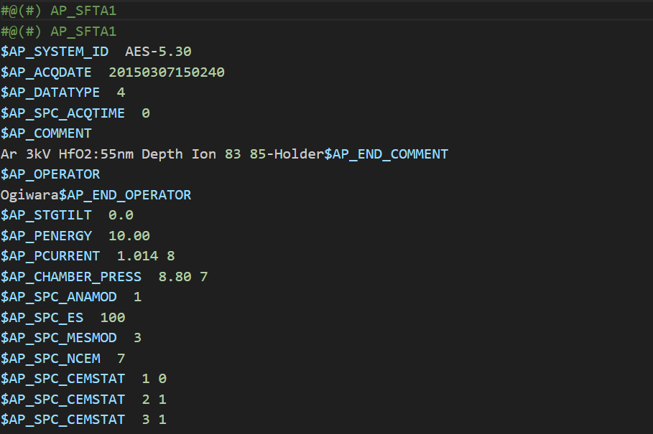
 |  | メタデータファイル | metadata.json | -- | 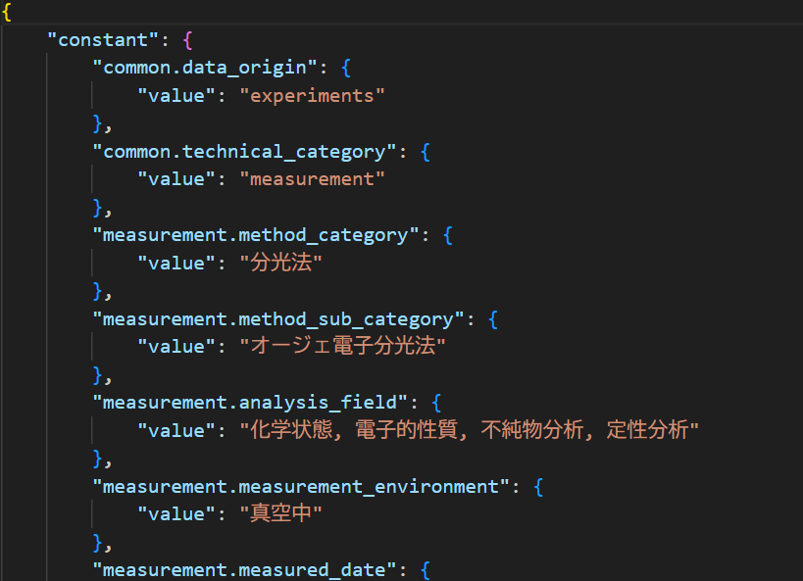
 |  | 構造化ファイル | id.csv | -- | 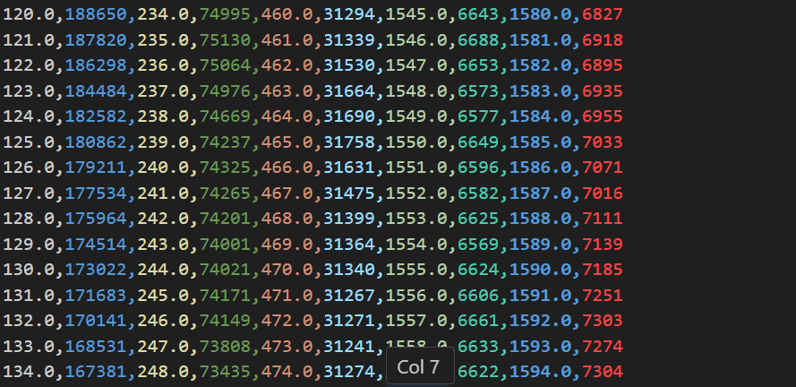
 |  | 画像ファイル | id.png | -- | 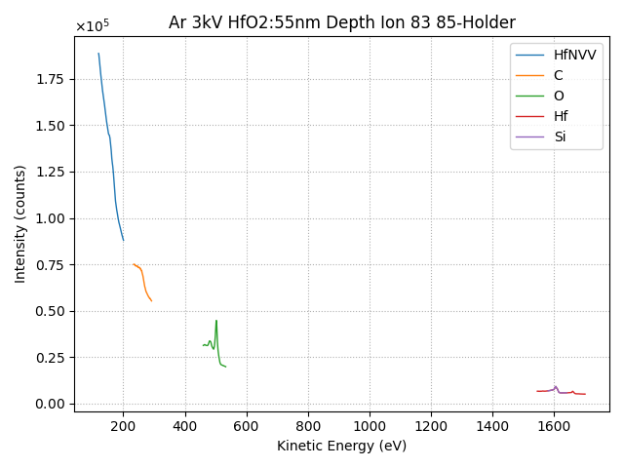
 |  | 画像ファイル | id_*.png | -- | 